第9号様式
第９号様式
 |  |  |  |  |  |  |  |  |  |  |  |  |  |  | 年 月 日
 | 東京都知事 |  |  |  | 殿

印
 |  |  |  |  |  |  |  |  | 所在地
 |  |  |  |  |  |  |  |  | 団体名
 |  |  |  |  |  |  |  |  | 代表者 役職・氏名

町会・自治会による防災対策普及啓発事業助成金 実績報告書

年 月 日 |  |  |  | 付けで交付決定を受けた事業を完了したので、町会・自治会による防災対策普及
啓発事業助成金交付要綱第１６の規定に基づき、関係資料を添えて下記のとおり報告します。

 |  |  |  |  |  |  |  |  |  |  | 記

１ | 事業実績等

 | （１）事業実施期間

 |  |  |  | 年 月 日 |  |  |  | から |  | 年 月 日 |  |  | まで

 | （２）事業実施日（チラシ等配布日）

 |  | 配布が単日の場合は上段、複数の場合は下段に☑して記載してください。

 |  |  | 年 月 日

 |  |  | 次の日程で配布しました。(例 9/3～9/5) |  |  |  |  |  |  |  |  | ( |  |  |  | )

 | （３）実施内容

 |  | ✓ | 【必須】町会・自治会からのメッセージを掲載した防災対策に係る啓発チラシの配布

 |  |  | 【任意・実施の場合はチェック】防災訓練のお知らせや地域の防災マップなど、町会・自治会が作成した印刷物の配布

 |  |  | 【任意・実施の場合はチェック】防災意識を啓発する防災グッズの配布

 | （４）啓発チラシ（必須）配布枚数

 |  |  |  |  |  | 枚

 | （５）配布物

 |  | 別添のとおり

２ | 事業実績額

 | 金 | 0 |  |  |  |  | 円
 |  | ※ 事業実績額の内訳については、別紙「決算書」のとおり報告する。
 |  | ※ 事業実績額の領収書等については、別添のとおり報告する。

３ | 連絡先責任者

 | 役職名・氏名
 | 所在地等 |  |  |  |  | 〒

 | 電話番号 |  |  |  |  | 自宅・職場 |  |  |  |  |  |  |  | FAX
 |  |  |  |  |  | 携帯電話
 | メールアドレス

領収書貼付台紙
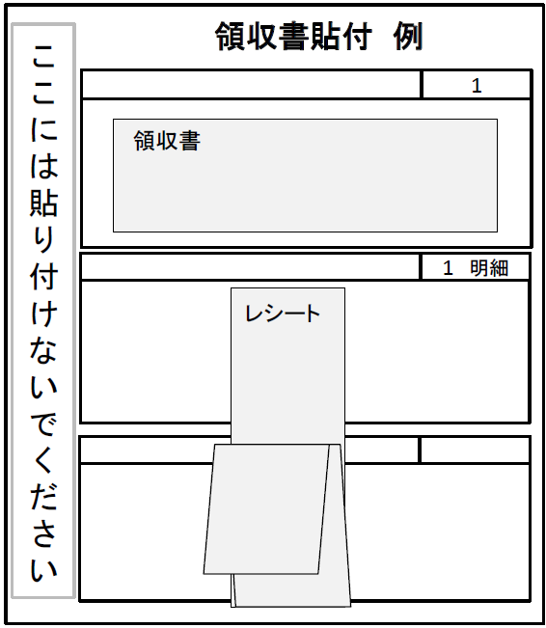
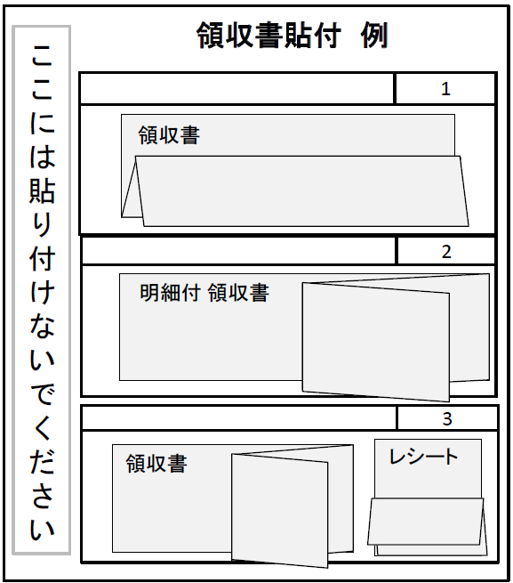
印
網掛け部分には貼り付けないでください。 |  |  | 領収書貼付台紙

 | 【領収書貼付欄】 |  |  | 領収書番号

下記の①～⑤の内容を全て満たした領収書・受領書をご提出ください。
① 宛名が正確な申請団体名（町会・自治会名）であるもの
交付決定通知に記載されている団体名としてください。
② 日付が記載されているもの
令和４年４月２８日から令和５年１月３１日までの範囲で、申請書の事業実施期間内の日付が記載されているものが助成対象となります。
③ 金額及び支出内容が分かる但し書き（単価×数量）が記載されているもの
領収書に但し書き（単価×数量）が書ききれない場合は、「○○一式」「○○用品」と記載し、別紙でレシート、納品書、請求書等で内訳が分かるものを添付してください。
④ 収入印紙の貼り付け、消印の押印がされているもの（金額が５万円以上の場合）
⑤ 領収書発行会社印または担当者の印が押されているもの
 |  | ◆ 領収書の注意事項

 | 【領収書貼付欄】 |  |  | 領収書番号

 |  | ◆ 領収書貼り付け時の注意事項 ※ 領収書は決算書の領収書番号順にのり付けしてください。 ※ レシート、納品書は領収書として取り扱えません。 ※ Ａ４の領収書は貼り付けずにご提出ください。領収書番号を余白に記入ください。 ※ 領収書や明細は切らないでください。

 | 【領収書貼付欄】 |  |  | 領収書番号

写真貼付台紙
写真貼付台紙
1

 |  | 写 真 貼 付 欄
助成金のお支払には事業実施の確認が必要です。確認は書面で行いますので、以下の写真をご準備のうえ台紙を必要に応じてコピーし、
貼付をお願いします。
① 購入した物品が確認できるカラー写真を貼付してください。
② 写真の内容についての説明を記入してください。

 | 写真の説明
2

 |  | 写 真 貼 付 欄

 | 写真の説明
3

 |  | 写 真 貼 付 欄

 | 写真の説明
4

 |  | 写 真 貼 付 欄

 | 写真の説明
5

 |  | 写 真 貼 付 欄

 | 写真の説明
6

 |  | 写 真 貼 付 欄

 | 写真の説明
7

 |  | 写 真 貼 付 欄

 | 写真の説明
8

 |  | 写 真 貼 付 欄

 | 写真の説明
9

 |  | 写 真 貼 付 欄

 | 写真の説明
10

 |  | 写 真 貼 付 欄

 | 写真の説明
11

 |  | 写 真 貼 付 欄

 | 写真の説明
12

 |  | 写 真 貼 付 欄

 | 写真の説明
13

 |  | 写 真 貼 付 欄

 | 写真の説明
14

 |  | 写 真 貼 付 欄

 | 写真の説明
15

 |  | 写 真 貼 付 欄

 | 写真の説明

第11号様式
 | 第１１号様式 |  |  |  |  |  |  |  | 年 月 日

 |  | 東京都知事 |  | 殿

印
 |  |  |  |  |  |  |  | 団体名
 |  |  |  |  |  |  |  | 代表者又は代理人
 |  |  |  |  |  |  |  | 役職・氏名
 |  |  |  |  |  |  |  | 住所

 |  |  |  |  | 概算払支払精算書

町会・自治会による防災対策普及啓発事業助成金概算払について、下記のとおり精算します。

 |  |  |  |  |  |  | 記

 |  | １ | 助成金交付確定額

 |  |  | 金 |  |  | 円

 |  | ２ | 概算払交付済額

 |  |  | 金 |  |  | 円

 |  | ３ | 差引き追給額

 |  |  | 金 |  |  | 円

変更理由書
 |  |  |  |  |  | 申請団体名 |  | ：
町会・自治会による防災対策普及啓発事業助成金の交付決定を受けた事業の実施に伴い、下記のとおり事業の一部に変更がありますので、報告します。
変更理由書
変更内容 |  |  |  |  |  |  | 支出科目
金額 | 申請額 | （単価） | 円 | × | （数量） |  |  | ＝ | （税込金額） | 円
 | 実績報告額 | （単価） | 円 | × | （数量） |  |  | ＝ | （税込金額） | 円
変更理由
変更内容 |  |  |  |  |  |  | 支出科目
金額 | 申請額 | （単価） | 円 | × | （数量） |  |  | ＝ | （税込金額） | 円
 | 実績報告額 | （単価） | 円 | × | （数量） |  |  | ＝ | （税込金額） | 円
変更理由
変更内容 |  |  |  |  |  |  | 支出科目
金額 | 申請額 | （単価） | 円 | × | （数量） |  |  | ＝ | （税込金額） | 円
 | 実績報告額 | （単価） | 円 | × | （数量） |  |  | ＝ | （税込金額） | 円
変更理由
変更内容 |  |  |  |  |  |  | 支出科目
金額 | 申請額 | （単価） | 円 | × | （数量） |  |  | ＝ | （税込金額） | 円
 | 実績報告額 | （単価） | 円 | × | （数量） |  |  | ＝ | （税込金額） | 円
変更理由
変更内容 |  |  |  |  |  |  | 支出科目
金額 | 申請額 | （単価） | 円 | × | （数量） |  |  | ＝ | （税込金額） | 円
 | 実績報告額 | （単価） | 円 | × | （数量） |  |  | ＝ | （税込金額） | 円
変更理由
変更内容 |  |  |  |  |  |  | 支出科目
金額 | 申請額 | （単価） | 円 | × | （数量） |  |  | ＝ | （税込金額） | 円
 | 実績報告額 | （単価） | 円 | × | （数量） |  |  | ＝ | （税込金額） | 円
変更理由
変更内容 |  |  |  |  |  |  | 支出科目
金額 | 申請額 | （単価） | 円 | × | （数量） |  |  | ＝ | （税込金額） | 円
 | 実績報告額 | （単価） | 円 | × | （数量） |  |  | ＝ | （税込金額） | 円
変更理由
変更内容 |  |  |  |  |  |  | 支出科目
金額 | 申請額 | （単価） | 円 | × | （数量） |  |  | ＝ | （税込金額） | 円
 | 実績報告額 | （単価） | 円 | × | （数量） |  |  | ＝ | （税込金額） | 円
変更理由
変更内容 |  |  |  |  |  |  | 支出科目
金額 | 申請額 | （単価） | 円 | × | （数量） |  |  | ＝ | （税込金額） | 円
 | 実績報告額 | （単価） | 円 | × | （数量） |  |  | ＝ | （税込金額） | 円
変更理由
変更内容 |  |  |  |  |  |  | 支出科目
金額 | 申請額 | （単価） | 円 | × | （数量） |  |  | ＝ | （税込金額） | 円
 | 実績報告額 | （単価） | 円 | × | （数量） |  |  | ＝ | （税込金額） | 円
変更理由

